상품제안서
캐나다 아소부 프리미엄 스테인레스 인피니머그 490ML 우드 | 상품코드: F07566

 |  |  |  |  |  |  | 02-412-0044 | www.easy1.co.kr
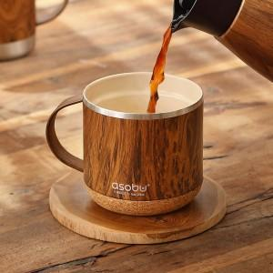

【상세/제작정보】

【인쇄/포장옵션】 | 실크, 레이저 / 별도문의

【공급단가】 | 수량 | 50~ | 100~ | 500~ | 1,000~ | 2,000~
*VAT별도 | 단가 | 29,950원 | 28,860원 | 27,770원 | 26,680원 | 26,020원

【상품 URL】 | http://www.easy1.co.kr/src/goods_detail.php?gdno=7566

